好友模块
策划案说明：
本策划案为好友系统策划案
 | 该好友系统为微信/QQ还有，无添加删除功能。

系统详情
好友列表
1、好友列表仅显示微信/QQ可获取到的好友，无法在游戏中进行新增/删除

互动点击
1、当好友登入过本游戏（即在本游戏有角色时），可以点击“赞“
赞有以下几种状态
 | 常态 | 点击后赠送好友“骰子数“ | 点一次可赠送1次骰子
 | 收货 | 点击后收取好友赠送的骰子数 | 收取其他玩家送的骰子次数
 | 已赞 | 无法点击，显示为灰色 | 已给玩家点过赞，或没有次数可收取

 | 赞状态每日0点重置。

邀请好友
1、当好友没有登入过该游戏时，可点击邀请按钮，发送邀请链接。给好友

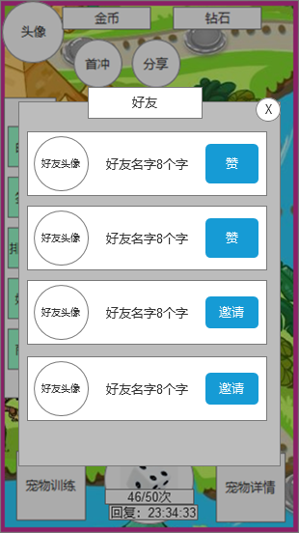 |  |  | 操作方式
 |  |  | 1、打开：点击主界面好友按钮打开
 |  |  | 2、关闭：点击蒙版或关闭按钮关闭
 |  |  | 3、操作：点击赞可赠送好友体力，点击邀请可发送邀请链接

 |  |  | 界面内容
 |  |  | 1、好友头像 （好友的微信头像）
 |  |  | 2、好友名字 （最多显示8个字，再长用"…"表示）
 |  |  | 3、赞
 |  |  |  | ——常态
 |  |  |  | ——收货
 |  |  |  | ——已赞

 |  |  | 4、邀请（点击后进入发送邀请链接流程）

公告&邮箱模块
策划案说明：
本策划案为公告&邮箱模块，游戏合并了游戏内的公告邮箱系统。
（此功能需要后台进行管理）
此邮件为系统向玩家发送的单向邮件。

系统详情
邮件类型
①普通邮件
 | 纯文字类邮件，用于发送公告、活动等内容。

②附件类邮件
 | 带有道具（资源）的邮件，主要用于发送补偿。

邮件状态
①未读邮件
 | 玩家未打开过邮件

②已读邮件
 | 玩家已打开过邮件

排序规则
优先级 | 1、未读邮件>已读邮件
 | 2、发送时间晚>发送时间早

邮件保存
（删除邮件）

限定时间（7天）自动删除玩家邮件。
PS：删除邮件时，若有未领取的道具奖励，将被一并删除。

邮件附件
1、一个邮件最多携带3个附件
2、附件可发送所有类型物品，道具、资源、技能等
3、带有附件的邮件需要附件标识
4、邮件内已领取的附件需要标注

一键领取
玩家可通过一键领取按钮，领取所有附件。领取后未读邮件将转变为已读
点击后需要提示飘字：附件已领取

邮件列表界面
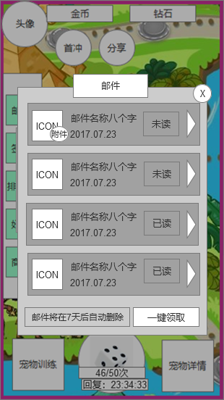 |  | 操作方式
 |  | 1、打开：点击主界面邮件图标
 |  | 2、关闭：点击蒙版或X关闭
 |  | 3、操作：上下滑动查看该列表
 |  |  | 点击邮件展开邮件内容
 |  |  | 一键领取可领取未领取的所有附件
 |  | 显示内容
 |  | 1、邮件ICON
 |  | ——普通邮件（已读）
 |  | ——附件邮件（已读）
 |  | ——普通邮件（未读）
 |  | ——附件邮件（未读）
 |  | 2、邮件名称
 |  | 最多8个字
 |  | 3、该邮件发送时间
 |  | 4、邮件状态
 |  | 5、一键领取按钮
 |  | 6、7天删除邮件提示
 |  | 7、关闭该窗口按钮

邮件详情页面
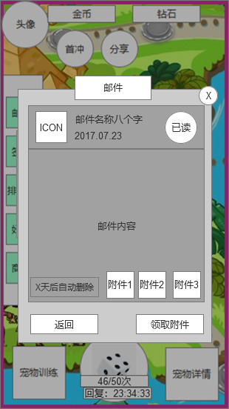 |  | 操作方式
 |  | 1、打开：点击任意邮件
 |  | 2、关闭：点击蒙版或X关闭
 |  | 3、操作： | 可点击领取附件领取当前邮件物品
 |  |  | （仅有附件显示）
 |  |  | 点击返回按钮，返回邮件类表

 |  | 显示内容
 |  | 1、邮件图标（同列表）
 |  | 2、邮件名称（最多8个字）
 |  | 3、邮件时间
 |  | 4、邮件状态 已读/未读（可以不要）
 |  | 5、邮件内容 （大概200到300字）
 |  | 6、自动删除提示 X天后自动删除，不足1天显示0天
 |  | 7、附件ICON（领取后需要显示已领取字样）
 |  | 8、返回按钮（点击后可返回列表）
 |  | 9、领取附件 （点击后领取该邮件附件）
 |  | PS:7和9仅在有附件时显示

签到模块
策划案说明：
本策划案为签到模块策划案，玩家每天登入游戏可以获得免费奖励
主要激励玩家登入。

系统详情
①签到方式
玩家只要登入游戏，即算作签到，弹出签到面板。
签到奖励将直接发放给玩家（没有背包，爱去哪去哪）

②签到次数&时间
每个玩家，每天只能签到一次。
在签到时间重置前，玩家登入不会再弹出签到面板。
签到时间为每天凌晨0点
每7天，签到奖励重置

③特殊
本签到为7日累计签到
例：玩家周一登陆领取了第一天奖励。周二没有登入。
则玩家周三登入后可领取第二天奖励，直至周日登入，领取第六天奖励。

③奖励内容
 | 钻石
 | 金币
 | 骰子（次数）
 | 宠物
 | 皮肤（暂无）

UI参考

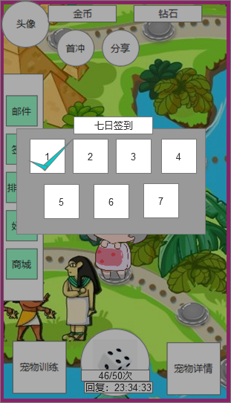
 |  | ICON数量
 |  | 需要7个ICON位置

 |  | 区别已领取的道具和未领取的道具

 |  | 领取道具（打钩）在玩家登入时要播放动画

第一天
第二天
第三天
第四天

第五天
第六天
第七天

排行榜
策划案说明：
本策划案为排行榜模块策划案，主要以激励玩家培养宠物，
每周结算时，排行榜将给与一定奖励

系统详情：
①排行榜分类
排列顺序 |  | 说明
1 | 总榜 | 所有属性合最高的宠物
2 | 力量 | 力量属性最高的宠物
3 | 帅气 | 帅气属性最高的宠物
4 | 灵动 | 灵动属性最高的宠物
5 | 魅力 | 魅力属性最高的宠物
6 | 优雅 | 优雅属性最高的宠物

——当宠物属性相同时，时间先后顺序进行排名，不存在同一排名有多人情况。
——排行榜刷新时间为2小时一次

UI参考
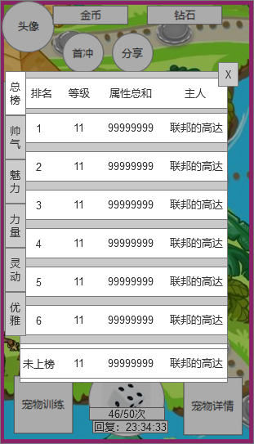
 |  |  | 基础显示内容
 |  |  | 排名 | 宠物当前的排名
 |  |  | 等级 | 宠物当前等级
 |  |  | 属性总和 | 该宠物的属性总和
 |  |  | 主人 | 宠物的所属人

 |  |  | 自己
 |  |  | 排名 | 自己最强宠物的排名
 |  |  | 等级 | 自己最强宠物的东西
 |  |  | 总和 | 属性总和
 |  |  | 名字 | 自己的ID

 |  |  | 操作方式
 |  |  | 上下滑动
 |  |  | PS:只显示前20名
 |  |  | 20名以外属于未上榜

 |  |  | 特殊
 |  |  | 当自己在榜单上时，点击最下方的自己
 |  |  | 直接跳转到自己的排名位置
 |  |  | PS:自己的底色要与其他玩家进行区分

 |  |  | 主人的名字长度以8个字为标准

相关表格

奖励配置表

中文字段
排名
奖励1
奖励2
奖励3

